Лист1
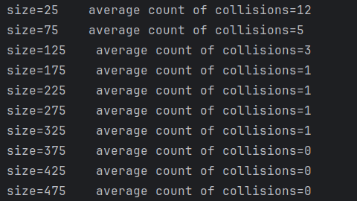
Размер | Количество коллизий | Вероятность
25 | 12 | 0.48
75 | 5 | 0.06666666667
125 | 3 | 0.024
175 | 1 | 0.005714285714
225 | 1 | 0.004444444444
275 | 1 | 0.003636363636
325 | 1 | 0.003076923077
375 | 0 | 0
425 | 0 | 0
475 | 0 | 0

